Djangoについて
■Djangoとは
Djangoとは、Python言語をベースとしたWebアプリケーションを作成するためのフレームワークです。
フレームワークを使用することで、一からコードを書くよりも、短いコードでアプリケーションが作成できます。

■MVTモデル（概要）
DjangoはMTVモデルが採用されており、データベース保存や画面表示など役割により、ファイルが分かれています。
・View … ユーザからのリクエストを受け取り、Model、Templateとの処理の受け渡しを行う
・Model … データベースとのやり取りを行う
・Template … Viewから指定された画面表示を行う

[イメージ]
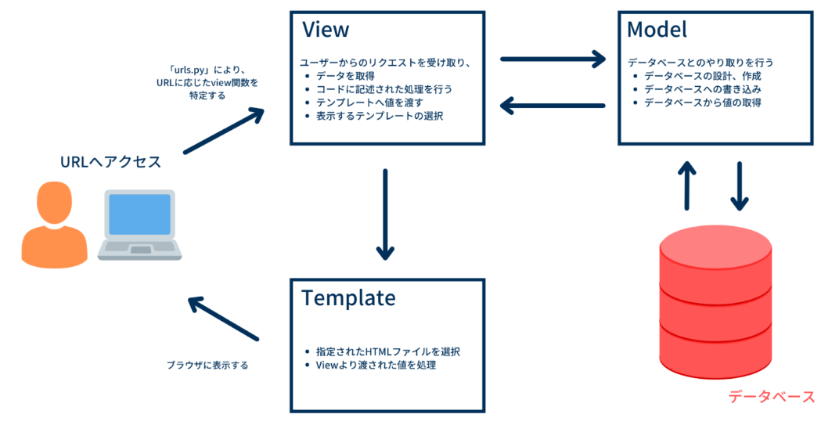

■MVTモデル（詳細）
1. ルーティング
画面からのアクセスポイントは「urls.py」の「urlpatterns」に「path」で定義します。
「path」のパラメータは以下。
①リクエストを受け付けるURLのパス部分
②リクエスト受信時に呼び出すメソッド（「views.py」に定義してあるメソッド名を設定）
③受信したリクエスト情報に設定する名前（リダイレクトなどの際に使用）
※③は設定していなくても動作するため設定は任意

例)
urlpatterns = [
path('user/', user_request, name='user_request'),
]

2. View
リクエスト受信時に呼び出す処理を「views.py」にメソッドで定義します。
メソッドのパラメータは以下。
①受信したリクエスト情報、「request」を設定（pathのパラメータ③の値が名前として設定される）

メソッドに実装する処理は主に以下。
・「request」からリクエストパラメータを取得
・データベースに対して登録/取得/変更/削除を行う（Modelを使用）
・画面表示に使用する値を成形
・画面表示に使用する値とhtmlを指定してレスポンスを返却（Templateを使用）
※一般的な処理の流れを説明、実装は自由にして良い

レスポンスの返却には「render」をreturnします。
renderのパラメータは以下。
①受信したリクエスト情報、（「request」を設定）
②返却するhtmlのパス
③画面表示に使用する値

例)
def user_request(request):
data = request.POST.get('data') # POSTリクエストの場合 data = request.GET.get('data') # GETリクエストの場合
context = {
'name': data
}
return render(request, 'apps/rooms/user/sample_data.html', context)

3. Model
データベースへ作成するテーブルを「models.py」にクラスで定義します。
クラスはmodels.Modelを継承させる。
クラス名はキャメルケースで定義、以下の形式でテーブル名に変換される。
クラス名：SampleTable ⇒ テーブル名：アプリ名_sample_table

クラスの変数はカラムに変換される。 |  |  |  | ※フィールドについての詳細
設定したいカラム型に対応したフィールド「models.XxxxField()」を選択して変数に設定する。 |  |  |  | 【django】モデルのフィールドについて

 | [フィールド]
 | 型 | クラス | 定義例
 | 文字列 | CharField | name = models.CharField(max_length=100) ※max_lengthの指定は必須
 | 整数値 | IntegerField | age = models.IntegerField()
 | 浮動小数点数 | FloatField | price = models.FloatField()
 | 日付 | DateField | birthdate = models.DateField()
 | 日時 | DateTimeField | timestamp = models.DateTimeField()
 | 真偽値 | BooleanField | is_active = models.BooleanField(default=True)
 | 補足）
 | 最大値の指定：max_length=100
 | 一意キーの指定：primary_key=True ※オートインクリメントされる

例)
from django.db import models
class UserTable(models.Model):
id= models.CharField(max_length=100, primary_key=True)
name= models.CharField(max_length=100)
age= models.IntegerField()

「migrateコマンド」を実行することで、データベース設定が更新される
python manage.py migrate {ユーザ名} --database={ユーザ名}_sqlite

ソースコードにデータベースへのクエリを実行する処理を実装する。
クエリを実行する方法は、models.Modelクラスに定義されているメソッドを呼び出す。
※models.Modelクラスに定義されているメソッドは別紙[Python Libraryについて]を参照

4. Template
「templates」フォルダ配下にhtmlファイルを配置する。 |  |  |  | ※埋め込みについての詳細
「render」で設定した値をhtmlに埋め込んで画面表示させることができる。 |  |  |  | DjangoのHTML表記まとめ - Qiita

例)
～省略～
{% for user in result %}
<tr>
<td>{{ user.id }}</td>
<td>{{ user.name }}</td>
<td>{{ user.age }}</td>
</tr>
{% endfor %}
～省略～

Python Libraryについて
■アプリケーション設定値の読み込み
ユーザごとのアプリケーション配下にある「__init__.py」から「config.init.py」の「set_environ」メソッドを呼び出すように記述する。
「set_environ」メソッドは「config.ini」に記述した値を環境変数に設定する。
「__init__.py」はアプリケーション起動時に呼び出されるファイルのため、アプリケーション起動時に設置値の初期化が可能になる。
__init__.py
import os from pathlib import Path from apps.python_library.config import init
# config情報を環境変数に設定
base_dir = Path(__file__).resolve().parent.parent
user_dir = os.environ['APP']
config_dir = os.path.join(base_dir, user_dir, 'config', 'config.ini')
init.set_environ(config_dir)

設定値を使用するプログラムで環境変数の取得を行う。
import os
# 環境変数の取得
value = os.environ['key']

■ログ出力
ログ出力を行うプログラムに「logging.logger.py」をインポートする。
「logging.logger.py」で定義された「logger」のメソッド（info/debug/warning/error）を呼び出す。
メソッドのパラメータにはフォーマット文字列を使用することを推奨する。
from apps.python_library.logging.logger import logger
# デバッグログを出力
logger.debug(f'value=%s: ', value)

■データベース操作
データベース操作を行う場合は、「query.query.py」に定義されているメソッドを呼び出す。

 | [メソッド]
 | 名前 | パラメータ | リターン例 | 説明
 | insert | table: models.Model型, values: dict型 | { 'result': True, 'message': 'Insert successed.', 'data': None } | データベースにinsertする tableにテーブルを設定 valuesにjson値を設定 返却値はjson
 | select (全件) | table: models.Model型 | { 'result': True, 'message': 'Select successed.', 'data': [{'id': 1'name': 'hoge', 'age': 30}, ...] } | データベースにselectする tableにテーブルを設定 返却値はjson
作成予定...
 | select
 | update
 | delete

from . import models
from apps.python_library.query import query
# データベースにinsertする
table = models.user_sample_table
values = {
'id': 1,
'name': 'hoge',
'age': 30
}
result = query.insert(table, values)
# データベースにselectする
table = models.user_sample_table
result = query.select(table)

【補足】
「query.query.py」のメソッド内では、models.Modelクラスのメソッドを使用している
以下、models.Modelクラスに定義されているメソッドの一例
# データを登録（カラムを指定）
new_data = models.user_sapmle_table(name='hoge', age=30)
new_data.save()
# データを登録（valuesに登録情報のJsonを設定）
new_data = models.user_sapmle_table(**values)
new_data .save(using='user_database')
# データを取得（条件指定）
results = models.user_sapmle_table.objects.filter(name='hoge')
# データを取得（全件）
data_list = models.user_sapmle_table.objects.all()
# データを更新
data_to_update = models.user_sapmle_table.objects.get(id=1)
data_to_update.name = 'Updated Name'
data_to_update.save()
# データを削除
data_to_delete = models.user_sapmle_table.objects.get(id=2)
data_to_delete.delete()

■HTTPリクエスト
HTTPリクエストを行う場合は、「request.request.py」に定義されているメソッドを呼び出す。

 | [メソッド]
 | 名前 | パラメータ | リターン | 説明
 | get | url: str型, params: dict型 | { 'result': True, 'message': '', 'data': [{'name': 'hoge', 'age': 30}, ...] } | getリクエストを実行する urlに文字列を設定 paramsにjson値を設定 返却値はjson
 | post | url: str型, data: dict型 | { 'result': True, 'message': '', 'data': None } | postリクエストを実行する urlに文字列を設定 dataにjson値を設定 返却値はjson
作成予定...
 | update
 | delete
 | 【使用例】
from apps.python_library.request import request
# getリクエストを実行する
url = 'http://localhost:8000'
data = {
'name': 'hoge'
}
response = request.get(url, params=None)
# postリクエストを実行する
url = 'http://localhost:8000'
data = {
'name': 'hoge'
}
response = python_library_requset.post(url, data)

import requests
# getリクエスト
response = requests.get(url, params=params)
status_code = response.status_code
result = ast.literal_eval(response.text)
# postリクエスト
response = requests.post(url, data=data)
status_code = response.status_code
result = ast.literal_eval(response.json())
【補足】
「request.request.py」のメソッド内では、pythonのrequestsライブラリを使用している
以下、pythonのrequestsライブラリの使用例

